params
temp | stress | s0 | R | d | n | eta | A | xi | phi | err_strain | err_tf | err_sf | total
800 | 60 | 2.7478211031 | 36.997481873 | 5.952788941 | 3.4150205431 | 7860.1113668 | 6124672675.7 | 1.0243519544 | 5.1962754907 | 0.007078704344 | 0.0027785412011 | 0.0016692873418 | 0.011526532887
800 | 65 | 0.12506546282 | 46.012519351 | 5.4628720422 | 3.4490684499 | 7082.5538608 | 7040891937 | 0.98744423043 | 4.1664947313 | 0.0079343632453 | 0.0027065811702 | 0.0012302810038 | 0.011871225419
800 | 70 | 1.0540771749 | 68.19615869 | 3.1784970038 | 3.4389860966 | 6896.9990585 | 9670966189.6 | 0.93786790968 | 3.0464763909 | 0.010854936056 | 0.0033663668686 | 0.00051214130109 | 0.014733444226
800 | 80 | 17.506076847 | 66.500564093 | 2.7825242487 | 3.3550299511 | 5655.5153534 | 4063278713.3 | 0.94744526911 | 2.8940382179 | 0.018136359346 | 0.0090224319179 | 0.00041300478197 | 0.027571796046

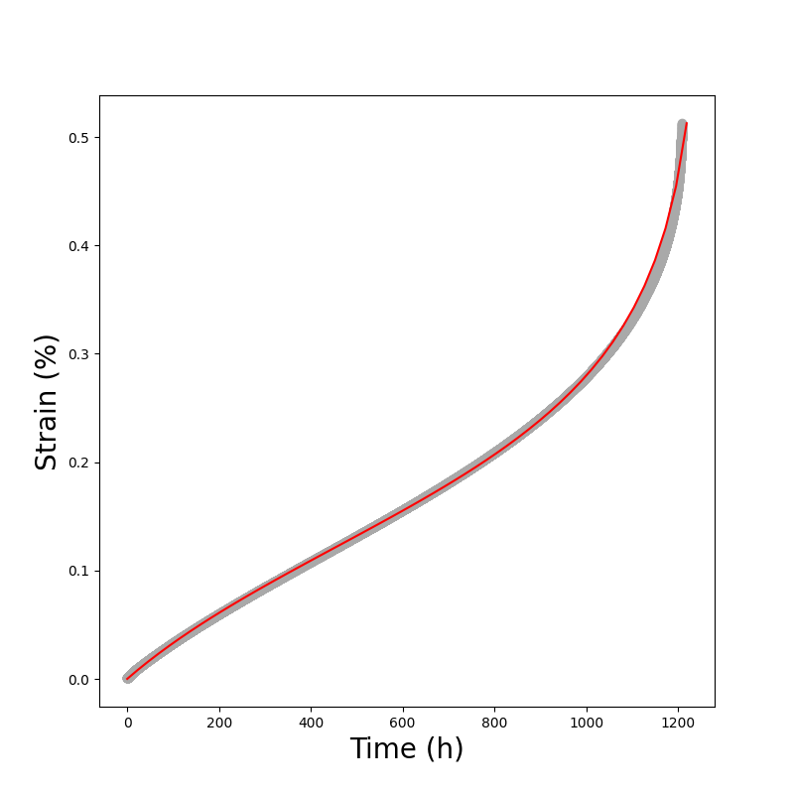
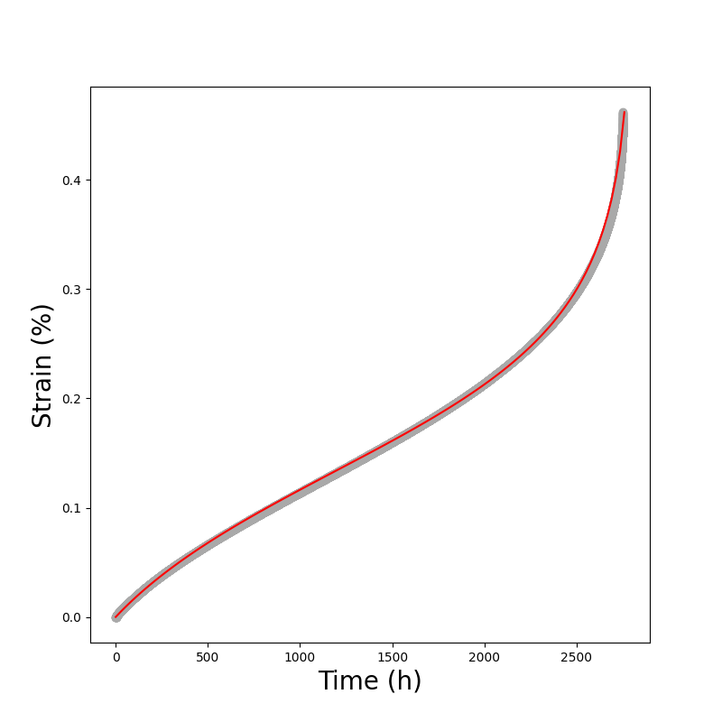
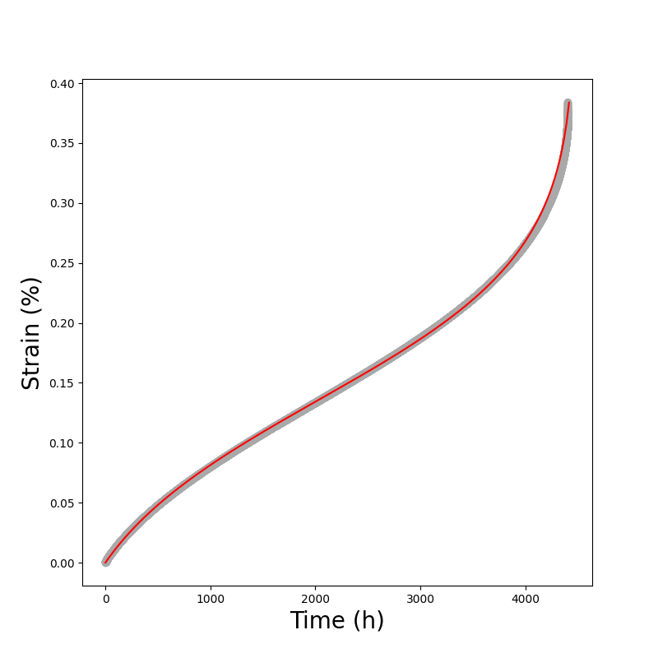
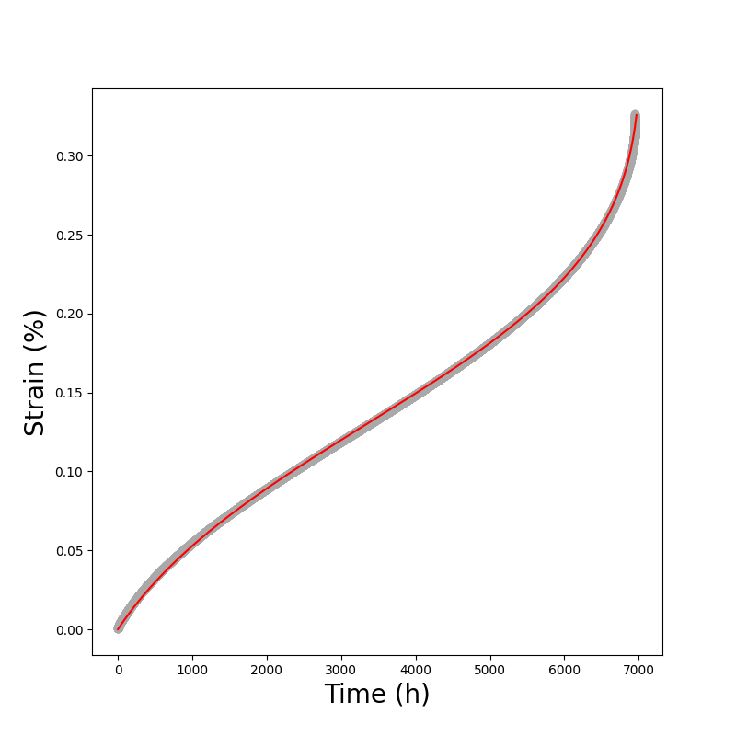

60 MPa
65 MPa
70 MPa
80 MPa

